Parche_Dashboard
Actividad asignada | Ownwer | Outcome tecnico | Criterio_Tecnico
Se deben solventar los inconvenientes documentados por parte del tester en la Fase 3, dichos inconvenientes de acorde al funcionamiento del dashboard, en caso consideres que no es necesario el arreglo y por tanto la implementación de la funcionalidad que tiene falla, de acuerdo a tu investigación basada en tu rol técnico y los requisitos del documento general del proyecto, debes justificar detalladamente por que se retira del proyecto la funcionalidad ya documentada en la Fase 3. | Desarrollador Dashbnoard Jr. | 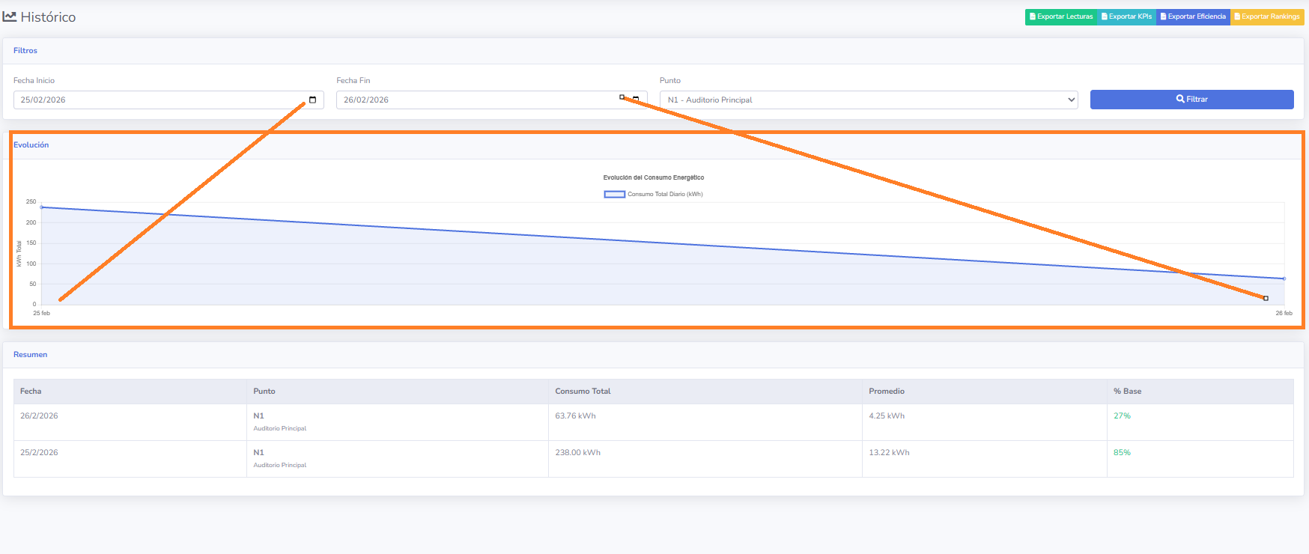 | Se realizaron nuevas pruebas de QA, cuyo fin fue investigar la falla tecnica del modulo que muestra tendencia historica de consumos por puntos, se ha constatado con el grafico anexo que existe funcionalidad, desde la Base de datos de donde se obtienen los datos historicos, hacia el simulador que genera dichos datos por medio de filtros y ejecuciones de procesamiento, y este a su vez muestra la tendencia en el Front_end como se muestraen la imagen, por lo que se decide dejar este modulo ya que es funcional para analisis historicos y de tendencia de consumos.

Se debe dejar una carpeta raíz que contenga las carpetas o archivos estrictamente necesarios(evaluar que archivos no lo son) dentro que componen todo el proyecto del dashboard funcional y enviármelo comprimido en .zip, esto con el objetivo de hacer la jerarquía de carpetas ordenada y limpia del repositorio de la entrega final. | Desarrollador Dashbnoard Jr. |  | Se anexan los archivos principales para la creacion del front_end, ver carpeta vinculada o en GitHub como carpeta Zip

